ElectricPowerTruck-Ori Nabiji

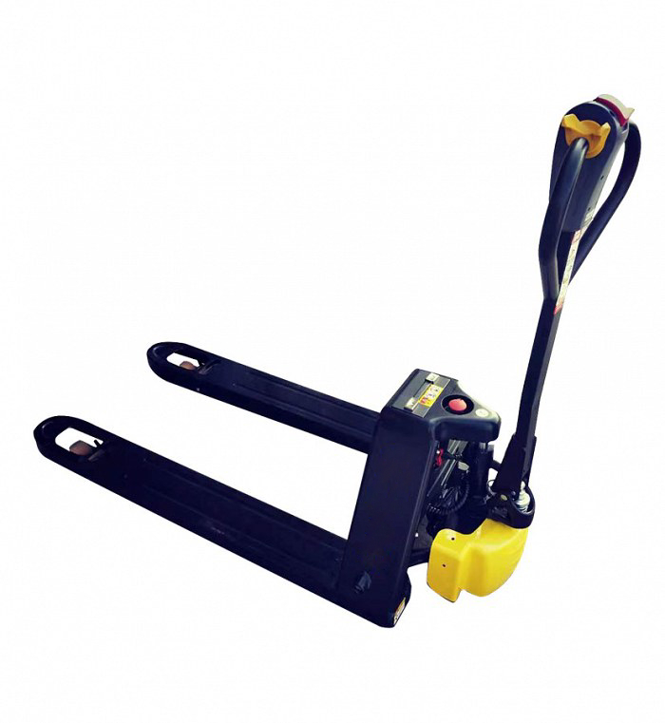

კომპანიის დასახელება: |  |  |  |  | ტექნიკური მოთხოვნა
საიდენტიფიკაციო კოდი: |  |  |  |  | ურიკის ტიპი | ელექტრო
საკონტაქტო პირი: |  |  |  |  | ტვირთამწეობა | 1,500 კგ
ელ-ფოსტა: |  |  |  |  | ჩანგლების სიგრძე | 1,150 მმ
ტელ-ნომერი: |  |  |  |  | ჩანგლის აწევის სიმაღლე | 100-200 მმ

 |  |  |  |  | * გთხოვთ დანართ 1-თან ერთად გადმოაგზავნეთ ელ. ურიკის ტექნიკური სპეციფიკაცია
 |  |  |  |  | * გთხოვთ დანართ 1-თან ერთად გადმოაგზავნეთ ელ. ურიკის სერტიფიკატი

ბრენდი | მოდელი | წარმოების ქვეყანა | წარმოების წელი | ფასი | გარანტია | მოწოდების ვადა | შესყიდვის შემდეგი სერვისი

